INFORMACION_ORGANIZACIONAL




ESCENARIO POLI - INNOVA COLOMBIA

EMPRESA | INOVA COLOMBIA
DIRECCION | CRA 7 # 23 -65
PAGINA WEB | https://ww.innova.com.co
SECTOR | PRODUCTOS DIGITALES E INNOVACION EN TECNOLOGIA
NUMERO DE EMPLEADOS | 800 Colaboradores a nivel nacional

ORGANIGRAMA
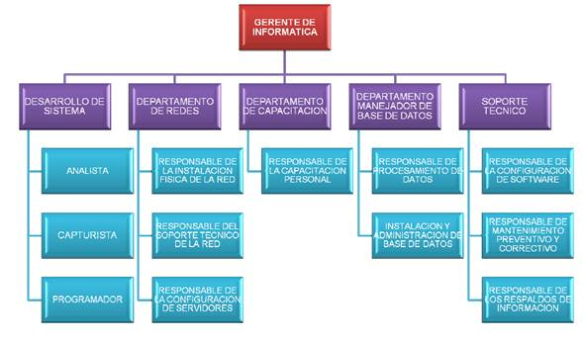
ORGANIGRAMA

INFRAESTRUCTURA_FISICA
 |  | INFRAESTRUCTURA

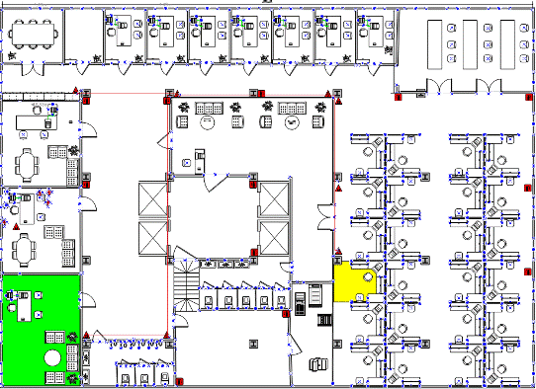

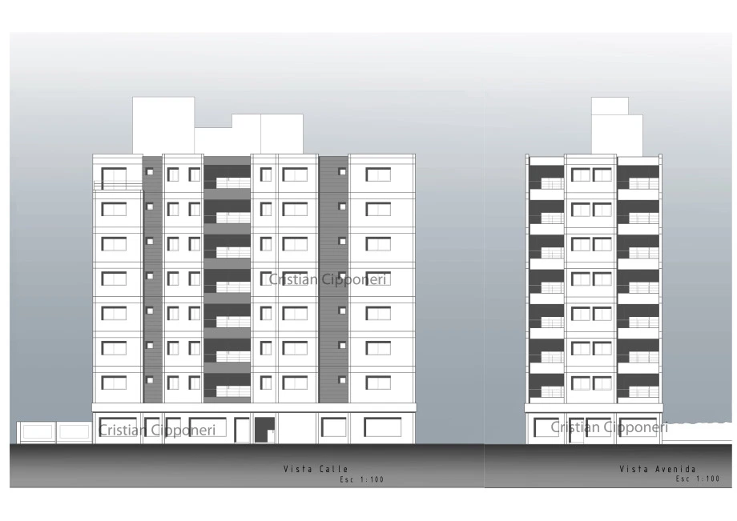

7 PISOS

1 | DESARROLLO
2 | REDES
3 | CAPACITACION
4 | BD
5 | SOPORTE
6 | GERENCIA

REQUERIMIENTOS_SEGURIDAD
 |  |  | REQUERIMIENTOS



 |  | 1 | Definicion y puesta en marcha de politicas de seguridad informatica
 |  | 2 | Definicion y puesta en marcha de politicas en seguridad de la informacion.
 |  | 3 | Analisis, Escaneo y Remediacion de un sistema de informacion.
 |  | 4 | Definicion de Gobierno en seguridad informatica.
 |  | 5 | Evaluacion: Riesgos + Amenazas + Eventos + Incidentes.
 |  | 6 | Definicion de Procesos Core de la organización
 |  | 7 | Definicion de Procesos Seguridad
 |  | 8 | Clasificacion de la informacion.
 |  | 9 | Evaluacion del desempeño
 |  | 10 | Roles y responsabilidades

 | Todos deben contar con:

1 | Topologia
2 | Definicion de Direccionamiento
3 | Diagrama de Arquitectura
4 | Configuraciones por Dispositivo
5 | Documento IEEE
6 | Video funcionamiento Packet Tracert

AYUDA_REDES
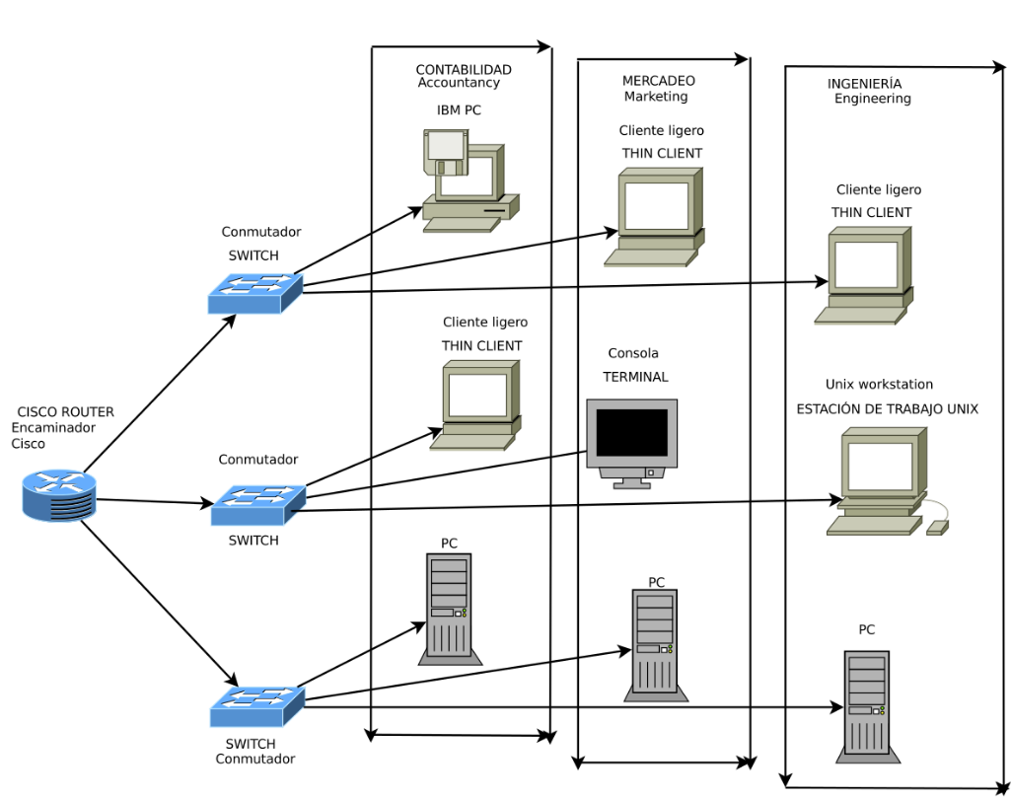

 |  | AYUDA

Subnet ID | Subnet Address | Host Address Range | Broadcast Address
1 | 172.0.0.0 | 172.0.0.1 - 172.0.0.254 | 172.0.0.255
2 | 172.0.1.0 | 172.0.1.1 - 172.0.1.254 | 172.0.1.255
3 | 172.0.2.0 | 172.0.2.1 - 172.0.2.254 | 172.0.2.255
4 | 172.0.3.0 | 172.0.3.1 - 172.0.3.254 | 172.0.3.255
5 | 172.0.4.0 | 172.0.4.1 - 172.0.4.254 | 172.0.4.255
6 | 172.0.5.0 | 172.0.5.1 - 172.0.5.254 | 172.0.5.255
7 | 172.0.6.0 | 172.0.6.1 - 172.0.6.254 | 172.0.6.255
8 | 172.0.7.0 | 172.0.7.1 - 172.0.7.254 | 172.0.7.255
9 | 172.0.8.0 | 172.0.8.1 - 172.0.8.254 | 172.0.8.255
10 | 172.0.9.0 | 172.0.9.1 - 172.0.9.254 | 172.0.9.255

